상품제안서
스티커부착형 트윈각티슈 400매 | 상품코드: S30539

 |  |  |  |  |  |  | 02-713-8555 | www.synergygift.co.kr
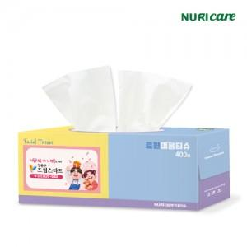

【상세/제작정보】

【인쇄/포장옵션】 | 스티커 / 포장불가능

【공급단가】 | 수량 | 300~ | 500~ | 1,000~ | 3,000~ | 5,000~
*VAT별도 | 기본형 | 1,580원 | 1,500원 | 1,420원 | 1,390원 | 1,360원
 | 2P번들팩 | 1,970원 | 1,860원 | 1,770원 | 1,730원 | 1,700원
 | 3P번들팩 | 1,970원 | 1,860원 | 1,770원 | 1,730원 | 1,700원
 | 6P번들팩 | 2,100원 | 1,990원 | 1,890원 | 1,840원 | 1,810원

【상품 URL】 | https://www.synergygift.co.kr:443/src/goods_detail.php?gdno=30539

